Daten (2)
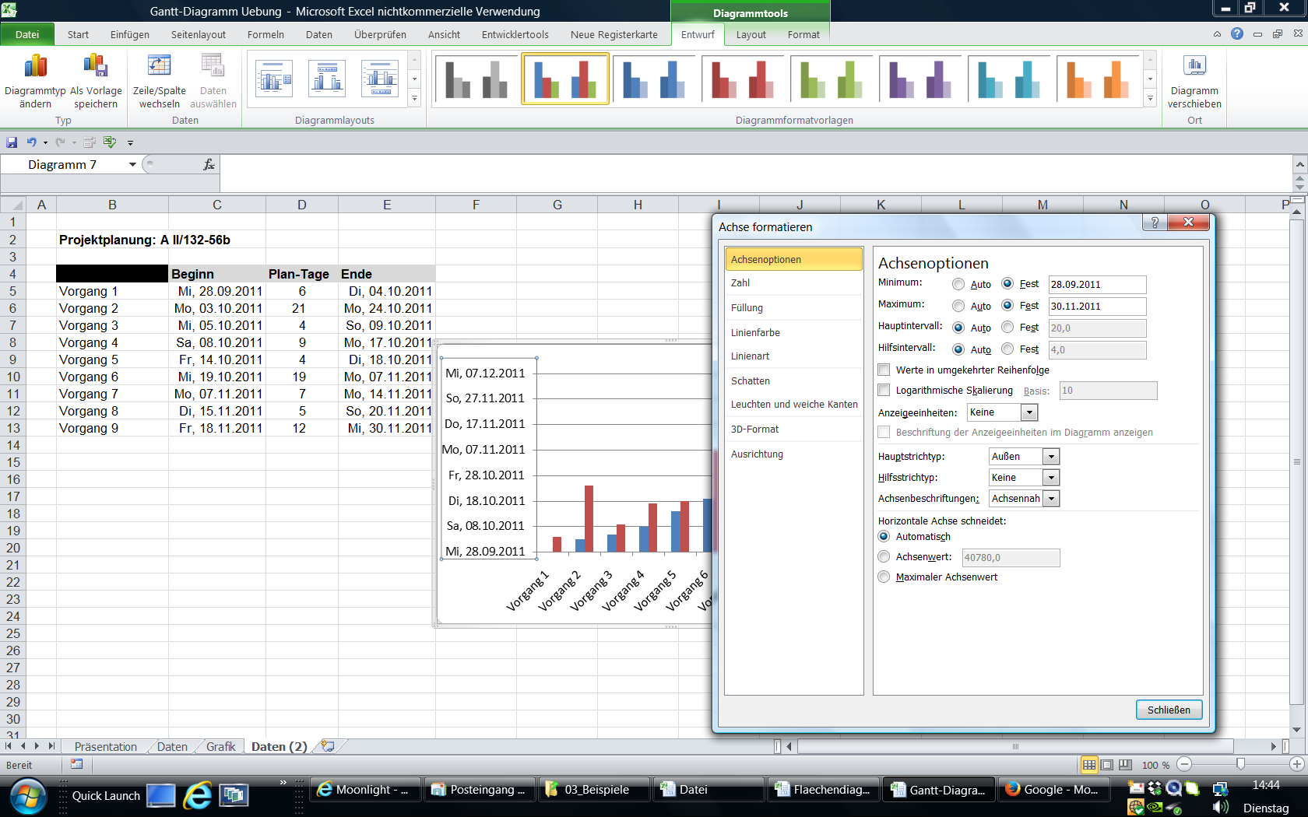
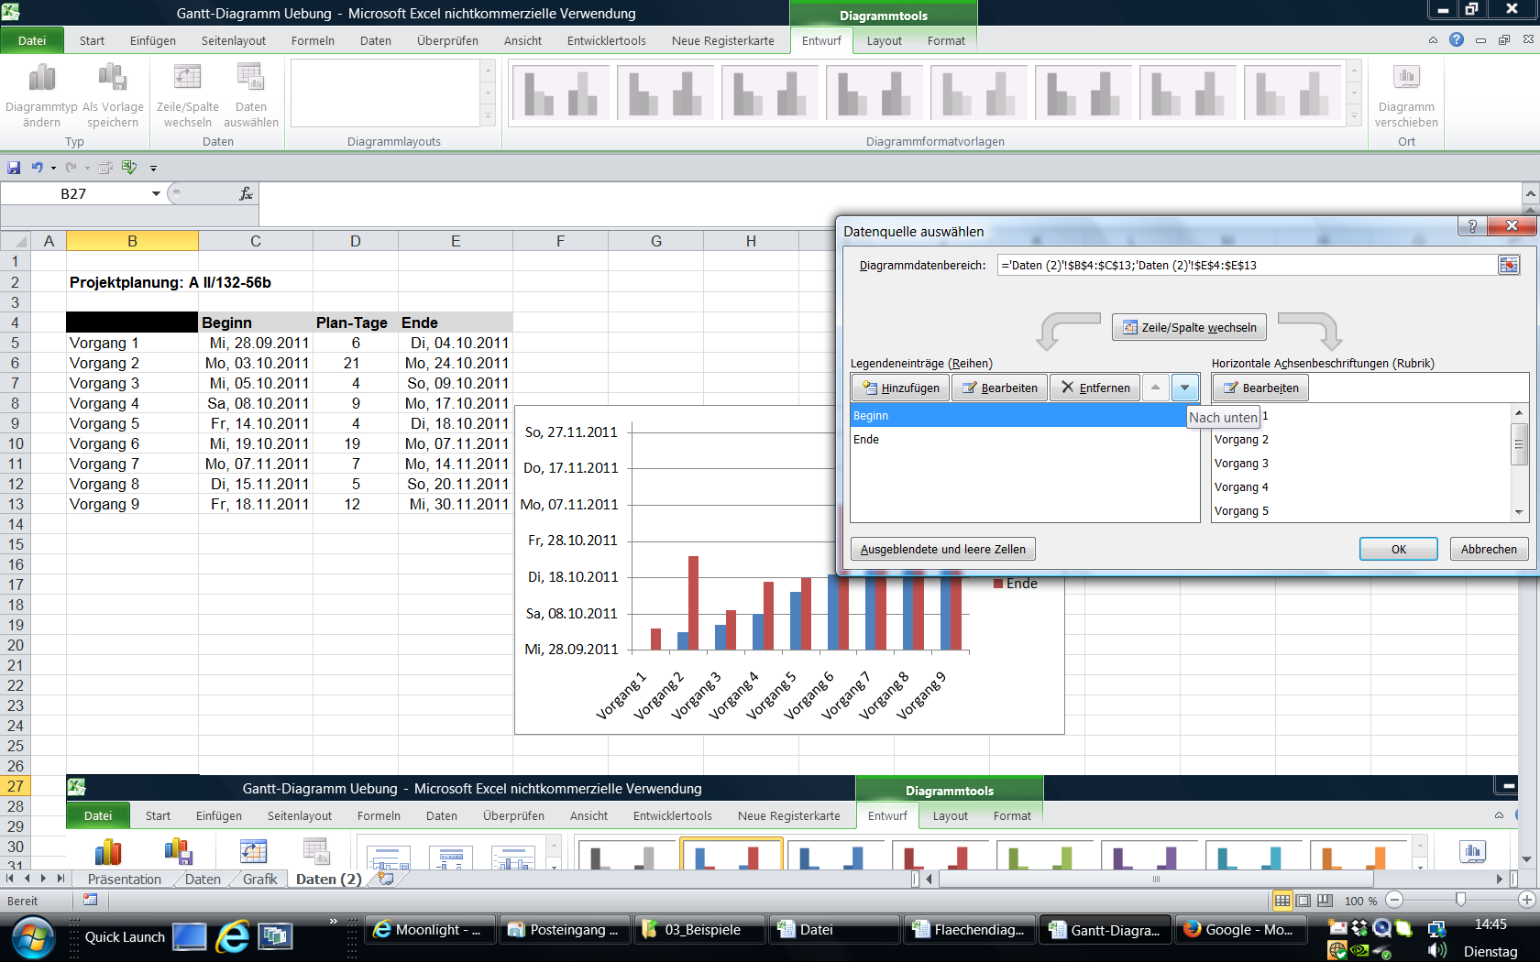
Projektplanung: A II/132-56b

 | Beginn | Plan-Tage | Ende
Vorgang 1 | 28/09/2011 | 6 | 04/10/2011 | 28/09/2011 | 40814
Vorgang 2 | 03/10/2011 | 21 | 24/10/2011 | 30/11/2011 | 40877
Vorgang 3 | 05/10/2011 | 4 | 09/10/2011
Vorgang 4 | 08/10/2011 | 9 | 17/10/2011
Vorgang 5 | 14/10/2011 | 4 | 18/10/2011
Vorgang 6 | 19/10/2011 | 19 | 07/11/2011
Vorgang 7 | 07/11/2011 | 7 | 14/11/2011
Vorgang 8 | 15/11/2011 | 5 | 20/11/2011
Vorgang 9 | 18/11/2011 | 12 | 30/11/2011

choose the correct Balkan
horizontal not vertical as I did here the first time

